상품제안서
샌디스크 SDDDC2 C타입 OTG USB 3.0 | 상품코드: S00872

 |  |  |  |  |  |  | 02-713-8555 | www.synergygift.co.kr
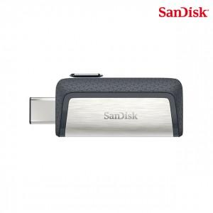

【상세/제작정보】 | pc와 C타입 안드로이드 휴대기기에서 모두 사용가능한 메모리

【인쇄/포장옵션】 | 레이저 / 포장지포장

【공급단가】 | 수량 | 100~ | 300~ | 500~ | 1,000~ | 3,000~
*VAT별도 | 32G | 22,380원 | 21,840원 | 20,950원 | 20,410원 | 19,870원
 | 64G | 24,310원 | 23,730원 | 22,760원 | 22,170원 | 21,590원
 | 128G | 35,340원 | 34,490원 | 33,070원 | 32,230원 | 31,380원
 | 256G | 63,400원 | 61,880원 | 59,350원 | 57,820원 | 56,300원

【상품 URL】 | https://www.synergygift.co.kr:443/src/goods_detail.php?gdno=14364

